상품제안서
타포린가방 8종 (40*40*25) | 상품코드: S37243

 |  |  |  |  |  |  | 02-713-8555 | www.synergygift.co.kr
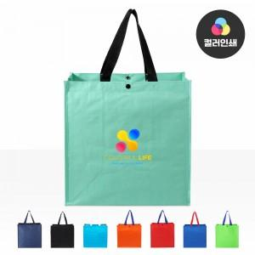

【상세/제작정보】 | <p><span style="font-size: 14pt;">※ 양면 인쇄시 디자인 상이 할 경우 판비 추가 발생됩니다.</span></p><p><span style="font-size: 14pt;"></span><span style="font-size: 18.6667px;">※ 배송비 별도 발생됩니다.(박스당 5,500원 부가세별도)</span><span style="font-size: 14pt;">​</span></p>

【인쇄/포장옵션】 | 실크, 풀칼라 / OPP(비닐)

【공급단가】 | 수량 | 100~ | 500~ | 1,000~ | 3,000~ | 5,000~
*VAT별도 | 단가 | 2,210원 | 2,150원 | 2,090원 | 1,980원 | 1,920원

【상품 URL】 | https://synergygift.co.kr:443/src/goods_detail.php?gdno=37243

